과거환율조회 상세
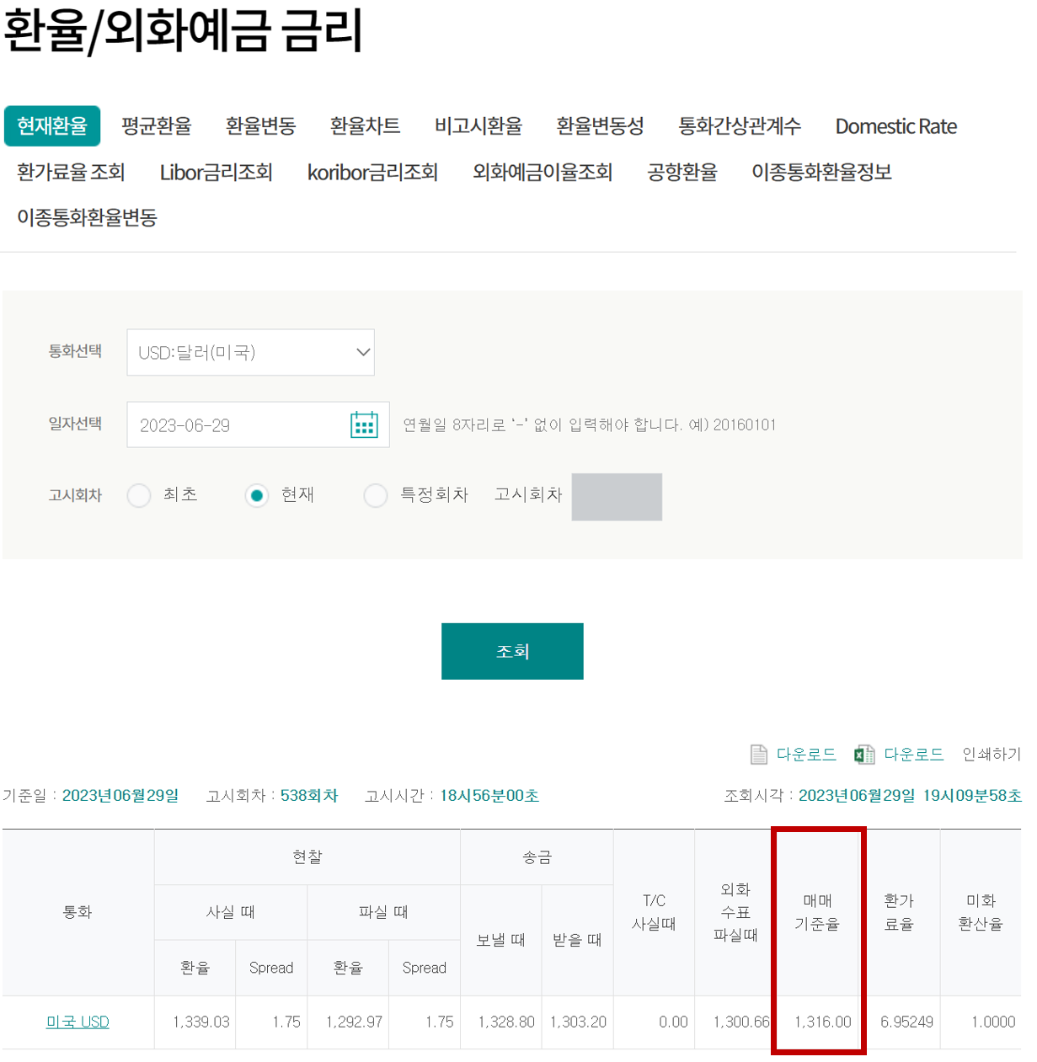
1) 링크 접속 | 현재환율 < 환율/외화예금 금리 < 상품 < 하나은행 (kebhana.com)
2) 통화 및 일자선택 후 '조회' 버튼 클릭
3) '매매기준율' 환율 확인

